Sheet1
メールのマナー

【アドレス】必ずパソコンアドレスを使用。携帯アドレスでは、添付ファイルが不可の場合がある為。 企業とのやり取りにふさわしいメールでアドレスであるか確認 送信者の表記名は本名(フルネーム)に変更しておく。 メールアドレスのスペルが一文字違うだけで送信相手には届かないので、入力には十分注意する。 【送信時の注意】誤字・脱字には十分注意する 文字化けの可能性があるので、半角カタカナ、機種依存文字(①、②……)、顔文字等は使用しない。 メールに履歴書などのファイルを添付する際は、PDFデータで送ること。 ※添付ファイルの容量が大きくなる場合は、ギガファイル便など無料ファイル転送サービスを利用する。 【送信後の注意】企業からのメールが「迷惑フォルダ」に入っていることもあるので、注意しておく。 メールを受信したら、簡潔にメールを作成し、早めに返信すること。 【引用返信】企業への返信は、基本的に引用返信 【署名を最後に必ずつける】署名を作成し、常に署名が入るように事前に設定しておく

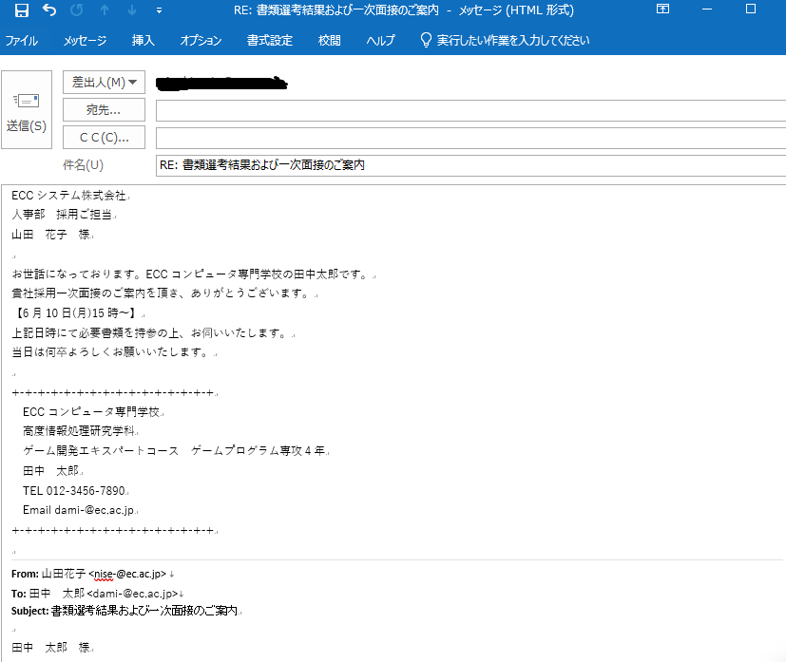

送り先
「会社名（団体）名」＋部署名＋役職名＋名前＋様
バランスを考え、適切に改行。省略は不可

挨拶・自己紹介
※時候の挨拶は不要

本文・結びの挨拶

署名
学校名 専攻・コース 名前 連絡先（アドレス 電話番号）などを入れた署名を作成し、常に末尾に入るように設定しておくこと。

引用返信
企業からのメールを残した形で返信

